BDI
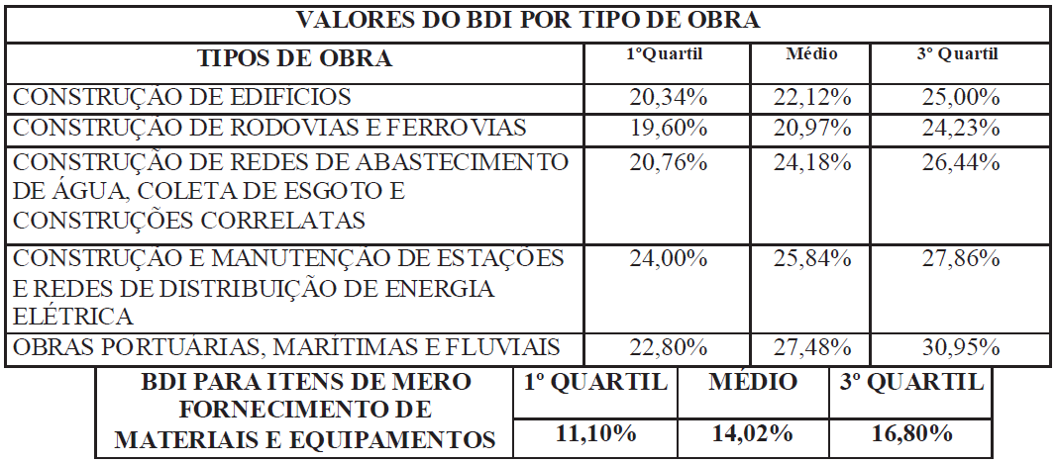
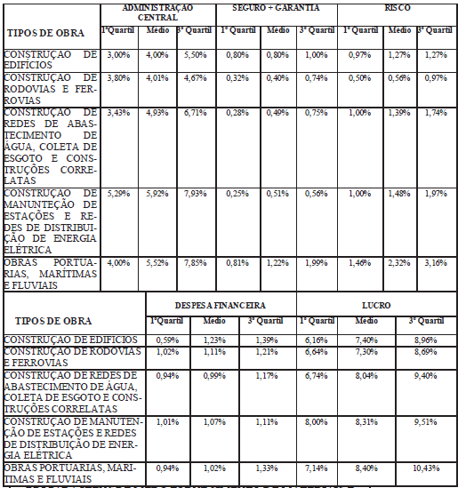
OBJETO: | CONTRATAÇÃO DE EMPRESA ESPECIALIZADA PARA EXECUÇÃO DE SERVIÇOS DE URBANIZAÇÃO DO PARQUE AMBIENTAL DA LAGOA INDEPENDENTE ETAPA 01, EM ALTAMIRA-PA
LOCAL: | JARDIM INDEPENDENTE I, ALTAMIRA-PA

Página Inicial
COMPOSIÇÃO DAS BONIFICAÇÕES E DESPESAS INDIRETAS - BDI
Item | Parcela do BDI
1 | AC = Taxa de Administração Central |  | 3.00%
2 | S e G = Taxas de Seguro e Garantia |  | 0.80%
3 | R = Taxa de Risco |  | 0.97%
4 | DF = Taxa de Despesas Financeiras |  | 0.59%
5 | L = Taxa de Lucro / Remuneração |  | 6.16%
6 | I = Taxa de incidência de Impostos (PIS, COFINS e ISS) |  | 13.15%

Item | Impostos
6.1 | ISS |  | 5.00%
6.2 | PIS |  | 0.65%
6.3 | COFINS |  | 3.00%
6.4 | CPRB |  | 4.50%
 |  | Total Impostos = | 13.15%
Fórmula para o cálculo de BDI
 |  |  | 28.82%
Notas:
1) Alíquota de ISS é determinada pela “Relação de Serviços” do município onde se prestará o serviço conforme art. 1º e art.8º da Lei Complementar nº116/2001.
2) Alíquota máxima de PIS é de até 1,65% conforme Lei nº10.637/02 em consonância com o Regime de Tributação da Empresa
3) Alíquota máxima de COFINS é de 3% conforme inciso XX do art. 10 da Lei nº10.833/03.
4) Os percentuais dos itens que compõem analiticamente o BDI são so limites referenciais máximos adotados pela Administração consoante com o art.40 inciso X da Lei 8.666/93.

________________________________
Thalys Soares Feitosa
Engenheiro Civil – SEPLAN
Mat. N° 155406-9
CREA-PA Nº 151935656-0
________________________________
Ramon Sousa Santos
Engenheiro Civil – SEPLAN
Mat. N° 155407-7
CREA-PA Nº 151956839-8

PERCENTUAIS DO BDI CONFORME ACÓRDÃO 2622/2013 - TCU

